상품제안서
★ 국산 시그니처 기모 맨투맨 | 상품코드: S47921

 |  |  |  |  |  |  | 02-713-8555 | www.synergygift.co.kr
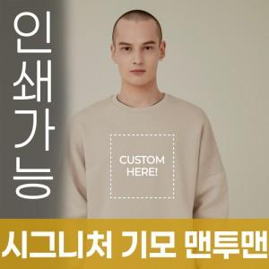

【상세/제작정보】

【인쇄/포장옵션】 | / OPP(비닐)

【공급단가】 | 수량 | 50~ | 100~ | 300~ | 1,000~ | 3,000~
*VAT별도 | S~2XL | 27,040원 | 26,410원 | 25,160원 | 23,910원 | 23,290원
 | 3XL | 29,640원 | 28,950원 | 27,580원 | 26,220원 | 25,530원
 | 4XL | 32,240원 | 31,490원 | 30,000원 | 28,520원 | 27,770원
 | 5XL | 34,840원 | 34,030원 | 32,420원 | 30,820원 | 30,010원

【상품 URL】 | https://www.synergygift.co.kr:443/src/goods_detail.php?gdno=47921

